問題解決用_JS
 | 論文骨子フォーム(問題解決用)
 |  |  | 所属:CT32
 |  | 補足説明(中) | 氏名:洪思思
0 | 所属組織の戦略・目標 | 0.上級 (上から下まで、テーマ関連のセンター、ビジネスユニットとDU/グループの戦略とパフォーマンス目標をリストする) | BP活用によるコスト削減のためにBPオフサイト化を推進する——2021SDCCセンターレベルの戦略目標 | 增强BP效率且实现经费削减以推进BP的offsite化（BP活用によるコスト削減のためにBPオフサイト化を推進する）——2021年SDCC中心级别的战略目标
1 | テーマの選定 | 1.テーマの選定 (1)問題（違い）を捉える方法を説明する(テーマ選定の理由) (2)テーマ選定の注目ポイント (3)改善の「目標値」を設定 (4)テーマ名を決める | 1、テーマ: オフサイトBPのAR対応効率を向上させ、AR対応時間を短縮 2、背景：地理的位置の影響により、オンサイトBPに比べてオフサイトBPはAR対応に多い工数がかかるため、オフサイトBPのAR対応効率を向上させ、ギャップを狭める必要がある。 3、目標：オフサイトBPのAR対応工数は70％Ars≤ 1.5人日を達成(平均工数) | 1、主题：提升offsite BP的AR对应效率，缩短AR对应时间。 2、背景：由于所处地理位置的影响，相比 onsite BP 来说，offsite BP 在AR对应时会花费更多的工时，因此需要提升offsite BP 的AR对应效率，缩小二者之间的差距。 3、目标：offsite BP的AR对应工时达到70% ARs ≤ 1.5人日(平均时长）
2 | 現状把握 | 2.現状把握 (1)データを収集し、结果の“偏差”を発見する (2)結果データの分類 (3)结果“偏差”の可視化 (4)必要に応じて再分類 (5)偏差を起こした作業ワークフローを分析 (6)偏差の種類に応じて、原因を調査 | 1、完了したSODPプロジェクトのAR対応工数を統計し、ARに対応するオンサイトBPの平均工数は1.5人日、その中、70％ARs≤1.5人日、残りの30％のARは複雑でより多くの工数がかかっている、すなわち、30%ARs≥1.5人日、この部分のARは異常分布となる 2、CSHプロジェクトでは、ARに対応するオフサイトBPの平均工数は1.7人日、その中、70％ARs≤1.7人日、すなわち、残りの30%ARs≥1.7人日。偏差の小さいデータを分析して改善するのは一般的なやり方なので、SODPプロジェクトのオンサイトBPの作業効率を基準として、平均工数より少ない、70％部分のARを分析した。また、要求分析、詳細設計、コーディング能力、テスト作業四つの点から、オンサイトBPとオフサイトBPのAR対応工数を比較した。 3、結論として、オフサイトBPの詳細設計、コーディング能力は地理的位置と関係がなく、AR対応工数はオンサイトBPとほぼ同じ。一方、要求分析とテスト作業は地理的位置により、AR対応工数が違っていて、オフサイトBPのほうが多い。 | 1、对已完成的SODP项目进行了AR 对应时长的数据统计，经过分析发现其Onsite BP 对应AR的平均时长为1.5人日，其中 70% ARs ≤ 1.5 人日。其余30%的AR由于比较复杂往往会花费较多的工时，即 30% ARs ≥ 1.5 人日，这部分AR通常属于非正态分布。 2、在CSH项目中，Offsite BP 对应AR的平均时长为1.7人日，其中70% ARs ≤ 1.7人日。类似地，其余的30% ARs ≥ 1.7人日。我们通常考虑对偏差较小的那部分数据做分析和改善。因此，我们以SODP项目的onsite BP的作业效率为基准，针对两者中70%小于平均时长的AR进行了分析。并从以下四个方面的工时分布对 onsite BP 和 offsite BP 的AR对应时长进行了对比，分别为：需求理解、详细设计、代码能力和测试作业。 3、研究发现，offsite BP在 “详细设计” 和 “代码能力” 两方面，并不受地理位置的影响，与 onsite BP 花费的工时大体相当。而在 “需求理解”和 “测试作业” 阶段，offsite BP 会因为所处的办公地理位置不同，导致花费更多的工时来对应AR。
4 | 活動目標の設定 | 3.活動目標の設定 (1)活動目標の設定方法 (2)目標値の着目点 | CSHプロジェクトの保守期間では、オフサイトBPのAR対応は70% ARs ≤ 1.5人日を目標として設定する | 在CSH项目的保守阶段，针对offsite BP的AR对应作业设定目标为：70% ARs ≤ 1.5人日，其中1.5人日为AR对应的平均时长。
5 | 要因分析 | 4.要因分析 (1)関連する要因を見つける (2)関連する要素を検証して、要因を特定する (3)要因を特定する方法を説明する | 1、要求および要因分析：FBから作業を委任するあと、onsite BPは 会議に直接参加し、情報をすぐ取得し、要求分析などができる。一方、オフサイトBPの作業委任情報は、次のフローで渡される。 その中には、以下の原因により工数が増加する （1）フローが長すぎて、情報共有遅延してしまう （2）日本語能力のギャップや主観的な理解の誤りにより情報伝達ミスが発生しやすい。 （3）インスタントメッセージングツールの普及率が低く、メールで確認すると工数がかかる。 5Whysの分析結果により、要求分析における工数の増加の根本的な原因は：フローが長すぎて、タスクの委任と確認に工数がかかること。 2、テスト作業要因分析：プリンタ関連のタスクは、テストにはGismoを使用する必要があることにより、offsite BP はDMZ の限られた数のGismoしかテストを実施できない。 （1）offsiteからDMZへの接続はネットワーク状態が不安定で、ネットワーク速度が遅いか、切断される可能性もある。 （2）Gismo数が少なく、しかも短期的には追加できない。各プロジェクトチームは限られたGismoを共有する必要があり、無駄な待つ時間が増加する。 （3）オフサイトBPはリモート接続を介してのみGismoを使用できる、一部の操作（デバイスの再起動、フラッシュ、FAXのテストなど）は、オンサイトメンバーの協力が必要。 （4）テストを分けていない。一部の仕様関連のテストはChromeで確認できる、Gismoでテスト必要はない。 5Whysの分析結果により、テスト作業における工数の増加の根本的な原因は：Gismoが少ないにもかかわらず、効率的に利用されていない。 | 1、需求理解要因分析：当FB委派一项作业时，onsite BP 通常可以直接参与会议，获得一手需求信息从而直接进行理解讨论。然而对offsite BP的任务委派信息会通过以下流程来进行传递： 在此过程中发现以下原因会导致工时消耗： （1）消息链路长，导致信息传递延时； （2）由于日语能力水平的差距，及主观理解的误差，在二次传达的过程中容易产生信息丢失和错误； （3）没有普及即时通讯工具，在邮件沟通确认的过程中会花费较多时间。 经过5Whys分析发现，在需求理解的过程中导致花费较多工时的根本原因是：由于沟通链路长导致在任务委派和确认过程中消耗大量沟通工时。 2、测试作业要因分析：由于打印机相关任务的特殊性，通常需要使用Gismo来进行测试。offsite BP 只能通过访问DMZ 网段上有限的几台Gismo设备来实施测试。 （1）offsite连接DMZ的网络状况不稳定，会发生网络速度慢甚至网络断连的状况； （2）Gismo设备较少，且短期无法增添更多设备，众多项目组都需要共享有限的Gismo，会花费较多的资源等待时间； （3）offsite BP使用Gismo只能通过远程连接，但是某些特殊操作（如设备重启、刷机、测试fax）则需要现场操作硬件，需要 onsite 人员配合； （4）测试内容没有进行切分，一些式样相关的测试可以在Ghrome上确认，则不需要占用Gismo资源。 经过5Whys分析发现，在测试作业的过程中导致花费较多工时的根本原因是：在Gismo设备较少的条件下，资源没有得到有效的分配和利用。
6 | 対策の立案 | 5.対策の立案 (1)問題の原因に基づいて対策を講じる (2)システム図を使用して対策を決める (3)最終手段を評価する（対策） | 1、要求分析プロセスについて、オフサイトBPタスク委任のプロセス改善は次の図の通り： （1）情報共有フローを短くして、待つ＆情報伝達時間を短縮する。 （2）インスタントメッセンジャー（MatterMost）を普及し、情報の正確性と適時性を保証する。 2、テスト作業では以下の対策でGismoを効率的に割り当てて利用する： （1）作業内容により、テストを分ける。一部のChromeで確認できるテストはChromeで確認する。 （2）Gismoの予約表を使用することにより、待つ時間を減らす。 （3）onsiteの機器管理担当者を任命し、デバッグおよびフラッシュなどを管理して、Gismoの使用を確保する。 | 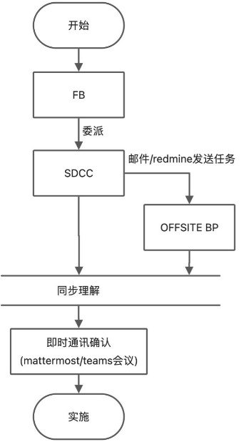 1、针对需求理解过程，对offsite BP任务委派的流程改善如下图所示： （1）缩短沟通链路以减少消息等待和传递时间。 （2）推广即时通讯工具（MatterMost）以保证信息的准确性和及时性。 2、在测试作业过程中，将通过以下策略来有效分配和利用Gismo资源： （1）作业项目内容进行切分，部分作业内容可以直接在Chrome上进行确认，以减少Gismo设备的占用。 （2）通过完善Gismo设备预约表来减少设备使用冲突和等待时间。 （3）并配备专门的onsite 设备管理人员进行 Gismo 的调试和刷机，以保障设备的正常使用。
7 | 対策の実施 | 6.対策の実施 (1) 対策実施の計画書を作成 (2)ガントチャート(Gantt chart)スケジュールを作成 (3)PERT(Program Evaluation and Review Technique)で最適な実施計画を作成 |  | 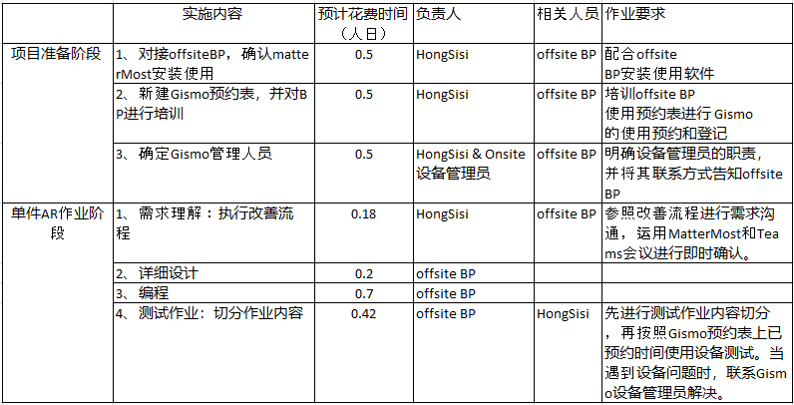
8 | 効果確認/標準化 | 7.効果の確認 (1)対策実施後、期待される効果が得られるか確認する (2)対策実施の副作用を確認する (3)有形および無形の効果を評価する 8.標準化 (1)問題の再発を防ぐ方法 (2)有効的な対策を標準化する (3)継続的なビジネスの改善 | 1、CSHプロジェクトの保守期間(2021.12.1～2022.2.28)、上記の対策の実施により、オフサイトBPの平均AR対応工数は1.53人日、70% ARs ≤ 1.53人日になり、期待通り効果が得られるともいえる。 2、今回の改善内容をプロセス仕様とトレーニングドキュメントを作成し、これからのプロジェクトにも実施する | 1、在CSH项目的保守阶段（2021.12.1～2022.2.28）实施以上改善策略后，经过统计可得offsite BP 的AR对应平均时长为1.53人日，其中70% ARs ≤ 1.53人日，已基本达到预期水平。 2、已将本次改善内容形成流程规范和培训文档，并将在未来的项目中进行推广实施。
9 | 上位グレードで取り組む課題、および意志・行動 |  | 論文フォームでは記載してもらいますが、論文骨子フォームの段階では記載不要とします。

